Hoja1
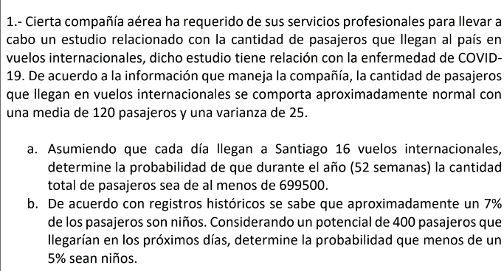

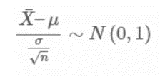
Aproximadamente normal
mu | 120
sigma | 25

a)

Asumiendo
vuelos al dia | 16
dias de la semana | 7
semanas al año | 52

Total de vuelos | 5824
Total de pasajeros | 698880

nivel de significancia
alfa | 0.01
z(alfa) | 2.33

Rechazo H0 si ep≤–2,33.
No rechazo H0 si ep>–2,33.

-2,33 = (Xc - 120)/(25/raiz(16))
Xc = | 105.4375

Rechazo H0 si ̄X≤105,4375
No rechazo 0 si ̄X>105,4375

El valor observado ̄X=120 pertenece a la zona de rechazo (–∞;105,4375).

e(p,obs) = | 2.33

Decidimos rechazar la hipótesis nula.
Con un nivel de significación del 1% hay evidencias suficientes para afirmar que la media de de llegada de pasajeros es inferior a 120 pasajeros. Por lo tanto llegan menos de 699500, pasajeros en total al año.

b)
son niños | 7% | 28
potencial de pasajeros | 400
prob al menos sean niños | 5%

H0: p=0,05
H1: p≠0,05
alfa = 0,05 |  |  | z(alfa/2) = | 1.96
n | 400

zo = (28-400*0,05)/raiz(400*0,05*(1-0,05))
zo = | 1.835325871

Si z(alfa/2)=1,96 entonces 1,835<1,96
no cumple con el criterio de rechazo entonces se acepta H0

No hay evidencia suficiente como para afirmar que existe una diferencia de al menos un 5% de los pasajeros son niños.

 | n | Encuestas |  | media | 56.428571429
 | 1 | 53 |  | sigma | 3.877237036
 | 2 | 57
 | 3 | 50
 | 4 | 55
 | 5 | 58
 | 6 | 54
 | 7 | 60
 | 8 | 52
 | 9 | 59
 | 10 | 62
 | 11 | 60
 | 12 | 60
 | 13 | 51
 | 14 | 59

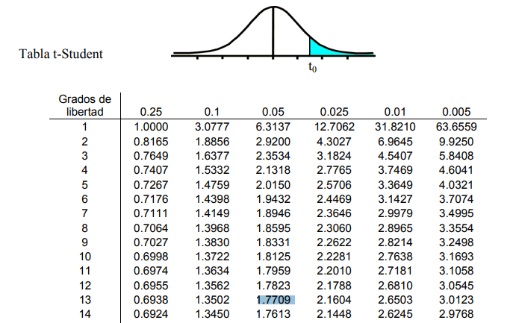
Vairable para la hipotesis
X , efectividad de una nueva manera de encuestar

H0 : mu <= 53
H1 : mu > 53

Nivel de significancia
1-alfa = 1-0,05 = 0,95
afa = 0,05

Grados de libertad
n -1 = 14-1 = 13

T stident, punto de corte para rechazar o no rechazar la hipotesis
t(n-1;1-alfa) = t(13;0,95)= | 1.77090

Prueba = | 3.3086807675

Al ser la Prueba 3,30 > Punto de rechazo 1,7709
Se rechaza la hipotesis nula donde se establecia que el promedio es efectivo en esta nueva forma de encuestar es mayor a la media de 53, con un nivel de significancia del 5%

P(t>=2,15) = | 0.0026311427632

